F02.CFG-Paths
 |  | VVSS, Info Romana, 2025-2026

F02. cautarea filmelor care au un anumit regizor (sau parti din numele regizorului).

F02. Covered source code |  |  | F02. Control Flow Graph (CFG) | F02. Cyclomatic Complexity (CC)
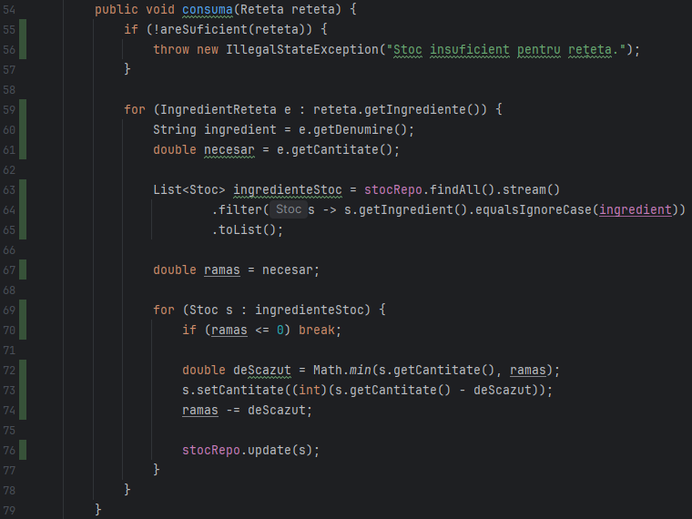
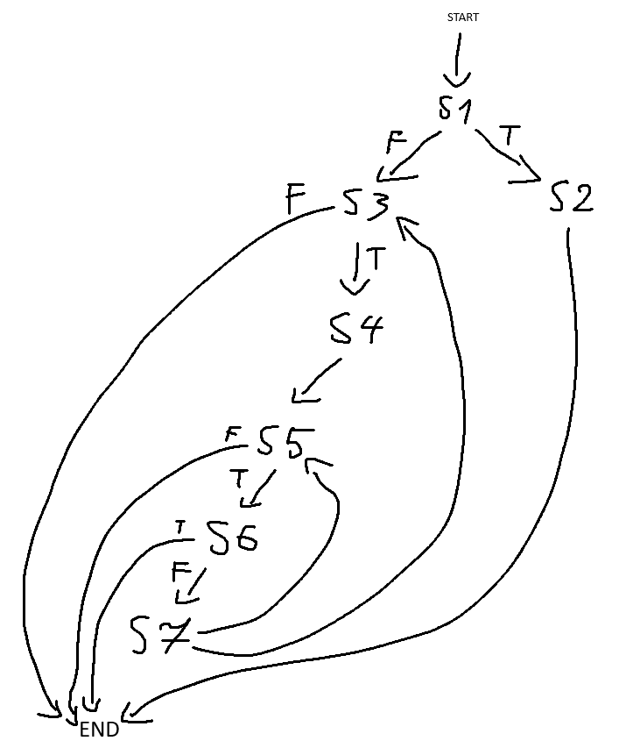
Line No. | Source code |  | Se va insera CFG asociat codului sursa testat (poza, diagrama, etc.). | CC1 = No. of regions = |  | 5
Req02_L01 | … |  |  | CC2 = Edges - Nodes + 2 = |  | 5
Req02_L02 | … |  | <Req02 CFG > | CC3 = No. of Conditions + 1 = |  | 5
Req02_L03 | …
... | …
.. | … |  |  | F02. Individual Paths
... | …
 |  |  |  | Path No. | Path
 |  |  |  | F02_P01 | S1-S3-END
 |  |  |  | F02_P02 | S1-S2-END
 |  |  |  | F02_P03 | S1-S3-S4-S5-END
 |  |  |  | F02_P04 | S1-S3-S4-S5-S6-END
 |  |  |  | F02_P05 | S1-S3-S4-S5-S6-S7-S3-END
 |  |  |  | ... | …

S1 | 55
S2 | 56
S3 | 59
S4 | 60-67
S5 | 69
S6 | 70
S7 | 72-76

